开发计划表
供应商全称： | 重庆光大产业有限公司 |  | 供应商代码： | 100143
零件号： | Z400011360\Z400010160\Z400010460\Z400010760\Z400011060 |  | 零件名称： | 零件名称：全景影像控制器总成\前、左、右、后视摄像头总成
通知书号： | P0001705 |  | 填表日期： | 2018-06-16
开发计划表
零部件开发计划
项目 |  | 时间起点 | 时间终点 | 2017 |  |  | 2018 |  |  |  |  |  |  |  |  |  |  |  | 2019 |  |  |  |  |  |  |  |  |  |  |  | 2020
 |  |  |  | 10 | 11 | 12 | 1 | 2 | 3 | 4 | 5 | 6 | 7 | 8 | 9 | 10 | 11 | 12 | 1 | 2 | 3 | 4 | 5 | 6 | 7 | 8 | 9 | 10 | 11 | 12 | 1 | 2 | 3 | 4 | 5 | 6 | 7 | 8 | 9 | 10 | 11 | 12
JP及RFQ文件发布 |  | 2018.4.20 | 2018.5.24
供应商RFQ反馈文件 |  | 2018.5.25 | 2018.5.31
供应商选定 |  | 2018.6.1 | 2018.6.10
详细方案设计 |  | 2018.6.11 | 2018.6.30
JE发放 |  | 2018.7.1 | 2018.7.8
模具、工装、模具件试制 |  | 2018.7.15 | 2018.8.30
产品认可试验计划签订 |  | 2018.9.1 | 2018.9.30
ET0样件集结 |  | 2018.10.8 | 2018.10.16
ET0样机装车及试验问题整改 |  | 2018.10.17 | 2018.11.5
DV认可试验 |  | 2018.10.10 | 2018.11.10
ET样件集结 |  | 2018.11.8 | 2018.11.15
ET样机装车及试验问题整改 |  | 2018.11.16 | 2019.2.20
PV认可试验 |  | 2019.1.15 | 2019.4.15
PT样件集结 |  | 2019.2.25 | 2019.3.5
PT样车配合及试验问题整改 |  | 2019.3.6 | 2019.4.30
下线配合 |  | 2019.5.1 | 2019.5.28
SOP |  | 2019.5.28 | 2019.5.28

供应商计划
项目 |  | 时间起点 | 时间终点 | 2017 |  |  | 2018 |  |  |  |  |  |  |  |  |  |  |  | 2019 |  |  |  |  |  |  |  |  |  |  |  | 2020
 |  |  |  | 10 | 11 | 12 | 1 | 2 | 3 | 4 | 5 | 6 | 7 | 8 | 9 | 10 | 11 | 12 | 1 | 2 | 3 | 4 | 5 | 6 | 7 | 8 | 9 | 10 | 11 | 12 | 1 | 2 | 3 | 4 | 5 | 6 | 7 | 8 | 9 | 10 | 11 | 12
项目定点 |  | 2018-06-30 | 2018-07-10
结构数据冻结 |  | 2018-07-10 | 2018-07-20
产品开发（硬件、软件） |  | 2018-07-20 | 2018-09-30
模具开发 |  | 2018-07-20 | 2018-09-10
工装开发 |  | 2018-08-20 | 2018-09-10
T0 |  | 2018-10-06 | 2018-10-06
DV实验 |  | 2018-10-06 | 2018-12-06
OTS |  | 2018-11-08 | 2018-11-15
PV认可试验 |  | 2019.1.15 | 2019.4.15
sop 2017-6-30
SOP |  | 2019.5.10 | 2019.5.20

试制样件计划表
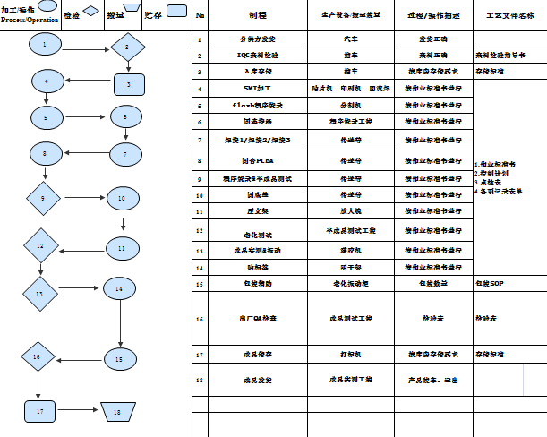
供应商全称： |  | 重庆光大产业有限公司 |  | 供应商代码： | 100143
零件号： |  | Z400011360\Z400010160\Z400010460\Z400010760\Z400011060 |  | 零件名称： | 全景影像控制器总成\前视摄像头总成、左视摄像头总成、右视摄像头总成、后视摄像头总成
通知书号： |  | P0001705 |  | 填表日期： | 2018-06-16
试制样件计划表
供应商提供的试制样件要求

 |  |  | 试制样件要求 | 数量 | 到达东风时间 | 同意与否 | 备注
 |  |  | 详见“技术RFQ要求”以及后续的订单要求 | 按试制要求 | 按客户节点 | √ | 客户需按协议时间冻结数据

 |  |  |  |  |  | 同意: | √
 |  |  |  |  |  | 不同意: | ×
试制样件价格
 |  | 价格要求 |  | 同意与否 | 样件单价 （不含税） | 试制模具费（不含税） | 其他(检测费等，不含税) | 备注
 |  | DFMC建议应以量产价格提供试制样件 |  |  | \
 |  | 不同于量产价格
 |  |  |  |  | （未分摊后述费用） | 是否同意分摊： | 是否同意分摊：
 |  |  |  |  |  | 同意 | √
 |  |  |  |  |  | 不同意 | ×
 |  | 注：根据规定，量产件价格及量产模具费用仅在采购RFQ中体现，不得在此处体现。
开发费用
 |  | 开发费用要求 |  | 同意与否 | 费用总价 （不含税） | 费用内容说明
 |  | DFMC建议不收取开发费 |  |  | \ | \
 |  | 需收取开发费 |  | √
 |  |  |  |  |  | 同意 | √
 |  |  |  |  |  | 不同意 | ×
试制周期

阶段 |  |  |  | 时间 |  |  | 说明 |  | 供应商意见
试制样件 |  | A | 模具、夹具设计 | a) 到 b) | 1周
 |  | B | 模具、夹具制造 | b) 到 c) | 7周
 |  | C | 样件制造 | c) 到 d) | 1周
 |  | D | 运输到东风 | d) 到 e) | 1周
 |  | 合计 |  | a) 到 e) | 10周

合计
A
B
C
D
a)设计冻结图纸送达达供应商
b)模具、夹具设计完成
c)模具、夹具制造完成
d)样件制造完成
e)样件交付

 | 请在“开发计划表”工作表里给出贵方详细的试制计划

试制样件的产品加工工艺流程描述（总成关键零部件单独附页描述工艺流程，工艺流程包括产品的所有制造工序、含油漆、试验、检查等）

